Dettaglio CAMPI
ENTE CONVENZIONATO
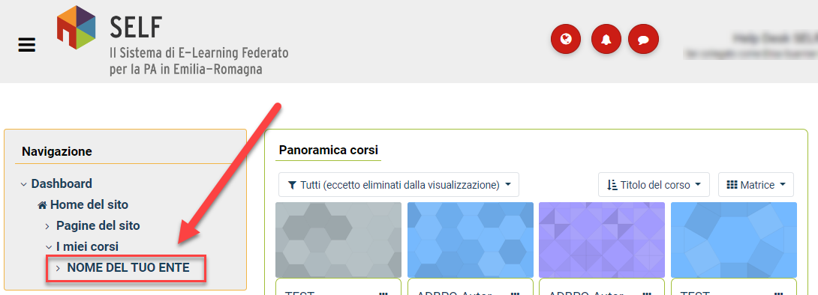

CORSO

